Hoja10
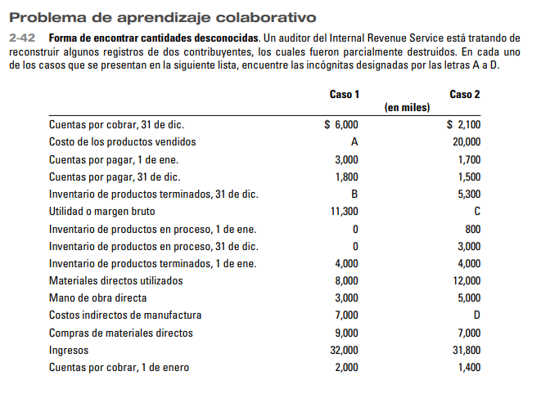
EMPRESA XYZ
ESTADO DE COSTOS DE PRODUCCION Y VENTAS
AL 31 DE DIC DEL 2025
Inv inicial de MPD
(+) Compras de MPD | 9000
(=) Disponible de MPD
(-) Inv final de MPD
(=) Materia prima utilizada | 8000
(+) Mano de obra directa | 3000
(+) Costos indirectos de fabricación (CIF): | 7000
Mano de obra indirecta
Seguros de planta
Depreciaciones de planta
Reparacioes y mantenimiento de planta
(=) Costo de producción incurrido | 18000
(+) Valor del Inv inicial de productos en proceso | 0
(-) Valor del Inv final de productos en proceso | 0
Costo de producto terminado | 18000
(+) Inv inicial de producto terminado | 4000 | 22000
(-) Inv final de producto terminado | 1300
(=) Costo de bienes vendidos / Costo de ventas | 20700

ingreso por ventas | 32000
(-) costo de ventas | 20700
Utilidad Bruta | 11300

UE1
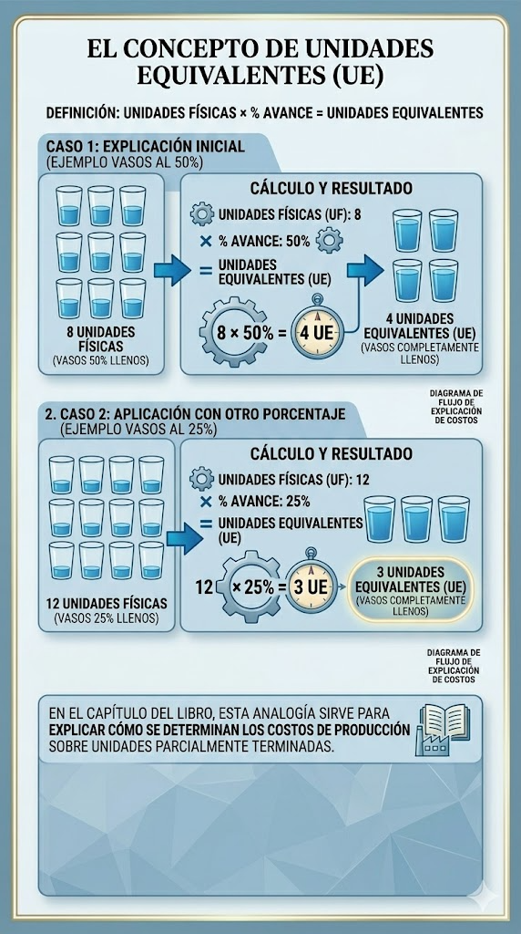

MPD
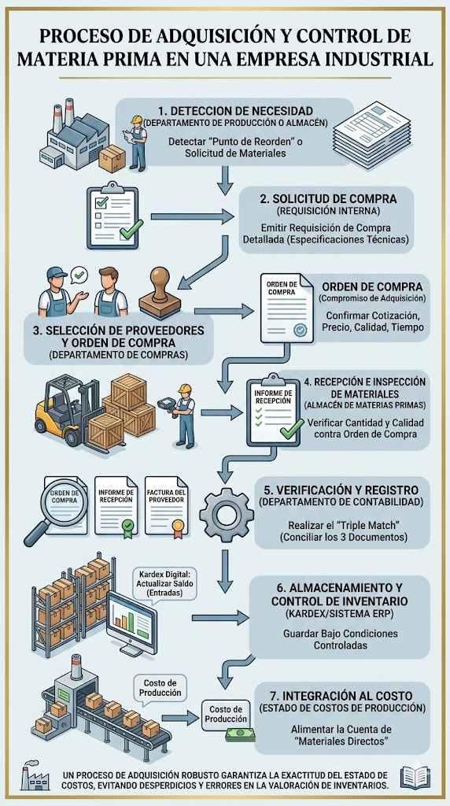
SISTEMA DE COSTEO
Sistemas de costeo por ordenes : unidades exclusivas
Sistemas de costeo procesos : unidades identicas
TRES ELEMENTOS DEL COSTO
MATERIA PRIMA DIRECTA (MPD)
MANO DE OBRA DIRECTA (MOD)
COSTOS INDIRECTOS DE FABRICACION (CIF)

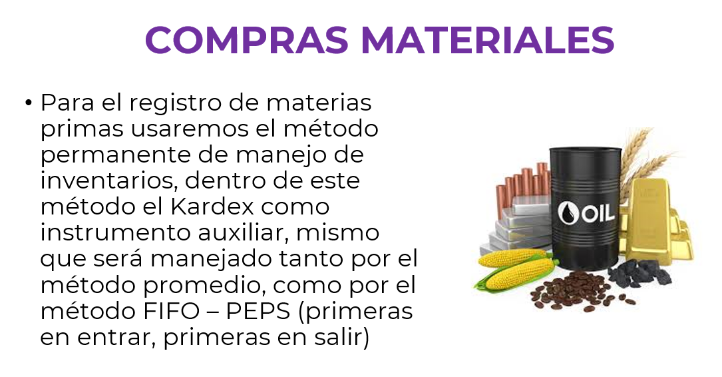

 |  |  |  | KARDEX_METODO PROMEDIO _MPD |  |  |  |  |  |  |  |  |  |  |  |  |  | KARDEX_METODO PEPS _MPD
 |  |  |  |  |  | Entradas |  |  | Salidas |  |  | Inv disponible |  |  |  |  |  |  |  | Entradas |  |  | Salidas |  |  | Inv disponible
 |  |  |  | Fecha | Detalle | # unidades | V unit | C total | # unidades | V unit | C total | # unidades | V unit | C total |  |  |  | Fecha | Detalle | # unidades | V unit | C total | # unidades | V unit | C total | # unidades | V unit | C total

 |  |  |  | 17_may | COMPRA | 100 | 5 | $500 |  |  |  | 100 | 5 | 500 |  |  |  | 17_may | COMPRA | 100 | 5 | $500 |  |  |  | 100 | 5 | 500
 |  |  |  | 18_may | COMPRA | 150 | 6 | $900 |  |  |  | 250 | 5.6 | $1,400 |  |  |  | 18_may | COMPRA | 150 | 6 | $900 |  |  |  | 150 | 6 | 900
 |  |  |  |  |  |  |  |  | 150 | 5.6 | $840.00 | 100 | 5.6 | $560.00 |  |  |  |  |  |  |  |  | 100 | 5 | $500.00
 |  |  |  |  |  |  |  |  |  |  |  |  |  |  | METODO PEPS |  |  |  |  |  |  |  | 50 | 6 | $300.00 | 100 | 6 | 600
Transacciones | LIBRO DIARIO
 |  | DEBE | HABER |  |  |  |  |  |  |  |  |  |  |  |  | DEBE | HABER
17/5/2026 Compra 100 MPD unidades a USD5 c/u | Inventario de MPD | $500.00 |  |  |  |  |  |  |  |  |  |  |  |  | Inventario de MPD | $500.00
 | iva en compras | $75.00 |  |  |  |  |  |  |  |  |  |  |  |  | iva en compras | $75.00
 | Retención 2% por pagar |  | 10 |  |  |  |  |  |  |  |  |  |  |  | Retención 2% por pagar |  | 10
 | Proveedores |  | $565.00 |  |  |  |  |  |  |  |  |  |  |  | Proveedores |  | $565.00

17/5/2026 Se adquiere MPI , 300 unidades a USD 3 cada una | Inventario de MPI | 900 |  |  |  |  |  |  |  |  |  |  |  |  | Inventario de MPI | 900
 | iva en compras | 135 |  | KARDEX_METODO PROMEDIO _MPI |  |  |  |  |  |  |  |  |  |  | iva en compras | 135 |  | KARDEX_METODO peps _MPI
 | Retención 2% por pagar |  | 18 |  |  | Entradas |  |  | Salidas |  |  | Inv disponible |  |  | Retención 2% por pagar |  | 18 |  |  | Entradas |  |  | Salidas |  |  | Inv disponible
 | Proveedores |  | 1017 | Fecha | Detalle | # unidades | V unit | C total | # unidades | V unit | C total | # unidades | V unit | C total | Proveedores |  | 1017 | Fecha | Detalle | # unidades | V unit | C total | # unidades | V unit | C total | # unidades | V unit | C total

 |  |  |  | 17_MAYO | COMPRA | 300 | 3 | 900 |  |  |  | 300 | $3.00 | $900.00 |  |  |  | 17_MAYO | COMPRA | 300 | 3 | 900 |  |  |  | 300 | $3.00 | $900.00
18_MAY Se adquiere MPD por 150 unidades a USD 6 cada una y se paga Flete, que se considera CIF por el valor de USD 70 | Inventario de MPD | 900 |  |  |  |  |  |  |  |  |  |  |  |  | Inventario de MPD | 900 |  |  |  |  |  |  | 100 | 3 | 300
 | iva en compras | 135 |  |  |  |  |  |  | 100 | 3 | $300.00 |  |  |  | iva en compras | 135
 | CIF : Flete | 70 |  |  |  |  |  |  |  |  |  |  |  |  | CIF : Flete | 70
 | Retención 2% por pagar |  | 18 |  |  |  |  |  |  |  |  |  |  |  | Retención 2% por pagar |  | 18
 | Retención 1% por pagar |  | 0.7 |  |  |  |  |  |  |  |  |  |  |  | Retención 1% por pagar |  | 0.7
 | Proveedores |  | 1086.3 |  |  |  |  |  |  |  |  |  |  |  | Proveedores |  | 1086.3

20_may , se utilzan 150 unidades de MPD y 100 de MPI | Inventario de Proceso orden 20 | 840 |  |  |  |  |  |  |  |  |  |  |  |  | Inventario de Proceso orden 20 | 800
Para la orden de producción No. 20 | CIF: MPI | 300 |  |  |  |  |  |  |  |  |  |  |  |  | CIF: MPI | 300
 | Inventario de MPD |  | 840 |  |  |  |  |  |  |  |  |  |  |  | Inventario de MPD |  | 800
 | Inventario de MPI |  | 300 |  |  |  |  |  |  |  |  |  |  |  | Inventario de MPI |  | 300

Inventario es un activo que crece por el DEBE
y decrece por el HABER

